Descrição do Cargo
DESCRIÇÃO DE CARGO
Cargo: Coordenador de Desenvolvimento de Sistemas |  | Áreas: Coordenadoria de Desenvolvimento de Sistemas
MISSÃO
Coordenar a área de desenvolvimento de sistemas e ser o responsável pela entrega de projetos e aplicativos com alta qualidade e excelência, dentro dos padrões e cláusulas contratuais estabelecidas com e pelo cliente.

PRINCIPAIS RESPONSABILIDADES
DESENVOLVER/GERIR | Desenvolver e empregar a meritocracia na condução do negócio; Desenvolver os profissionais para entrega de resultados superiores e uma equipe de alta performance; Assegurar a não concentração de poder e a distribuição de responsabilidades; Assegurar um modelo de gestão participativa, mais biológico e menos `Comando e Controle`; Assegurar que a fonte da motivação está nos propósitos, principios e valores da organização. Estabelecer e manter relações de trabalho profissionais eficazes com colegas de trabalho e todos os níveis de gestão; Estar constantemente atualizado quanto a técnicas de gerenciamento de pessoas; Estar constantemente atualizado quanto a técnicas de gestão da sua área, fazendo benchmark com nossos concorrentes, visitas a parceiros, etc; Aplicar as políticas e procedimentos da empresa para todos os funcionários; Compartilhar a visão e o conhecimento do negócio com os times de desenvolvimento; Dominar ambientes complexos e com alto nível de integração entre sistemas;

RESULTAR | Produzir e entregar serviços de alta qualidade aos nossos clientes; Maximizar os resultados dos indicadores do acordo de nível de serviço (SLA) de nossos clientes; Antecipar-se às necessidades de nossos clientes; Obter, documentar e disseminar conhecimentos sobre as operações de nossos clientes; Elevar de maneira constante os resultados entregues aos nossos clientes; Aumentar constantemente a produtividade da área.

VENDER | Exercer o papel de gestão da conta de nossos clientes de forma compartilhada com os coordenadores e analistas de negócio; Expandir nossa atuação dentro do cliente através da oferta de novas aplicações; Potencializar os resultados dos negócios com nossos clientes; Manter nossa imagem sempre positiva e a comunicação constante e transparente com nossos clientes.

COMPETÊNCIAS TÉCNICAS
Conhecimento Avançado:
Gestão e desenvolvimento de pessoas; Vivência em ambientes complexos e com alto nível de integração entre sistemas, conhecimento em estratégias de carga e consolidação de informações; Disciplinas do ALM: Arquitetura e Design, Engenharia de Requisitos e UX, Gestão de Configuração de Software, Governança, Implantação e Operações, Testes e Controle de Qualidade, Planejamento e Gestão de Projetos, Desenvolvimento; Metodologias ágeis empregadas no desenvolvimento de software (Lean, Scrum, Kanban, XP, etc.); Modelagem de sistemas (UML - Unified Modeling Language); Modelagem de processos (BPMN - Business Process Modeling Notation); Inglês avançado

Conhecimento Intermediário:
Desenvolvimento e manutenção de sistemas com conhecimento de linguagens de programação; Sistemas de gerenciamento de banco de dados; Desenvolvimento de processos ETL; Ferramentas de ALM (TFS); Ferramentas de gerenciamento de projetos (Project, Jira, etc)

Conhecimento Básico:
Infraestrutura: rede de computadores, firewall, gateway, DNS, certificados de segurança, VPN, cluster, load-balance, sistemas operacionais 32 e 64 bits, virtualização, Windows, Unix e Linux; Processos do ITILv3.

COMPETÊNCIAS COMPORTAMENTAIS
1- Pró-atividade 2- Comprometimento com a empresa 3- Orientação para resultados 4- Visão Sistêmica 5- Conhecimento e Autodesenvolvimento 6- Liderança |  |  | 7 - Inovação 8- Paixão pelo que faz 9- Capacidade de Execução 10- Foco no cliente 11- Trabalho em equipe 12- Comunicação

FORMAÇÃO OBRIGATÓRIA |  |  | FORMAÇÃO DESEJADA
Graduação completa em TI (Análise de Sistemas, Ciências da Computação, ADS, GTI, etc.) Vide tabela de certificações. |  |  | Pós-graduação em Engenharia de Software, Gerenciamento de Projetos, ou afins. Vide tabela de certificações.

EXPERIÊNCIA PROFISSIONAL
Na função de coordenador: Júnior - mínimo de 1 ano Pleno - 3 a 5 anos Sênior - 5 anos ou mais |  |  | Mínimo de 5 anos na função de liderança na área de TI
SUPERVISÃO RECEBIDA |  |  | SUPERVISÃO EXERCIDA
Recebe supervisão indireta pelo gerente para condução dos trabalhos sob sua responsabilidade. |  |  | Exerce liderança técnica e comportamental sobre projetos e equipe.
TRILHA DE CARREIRA
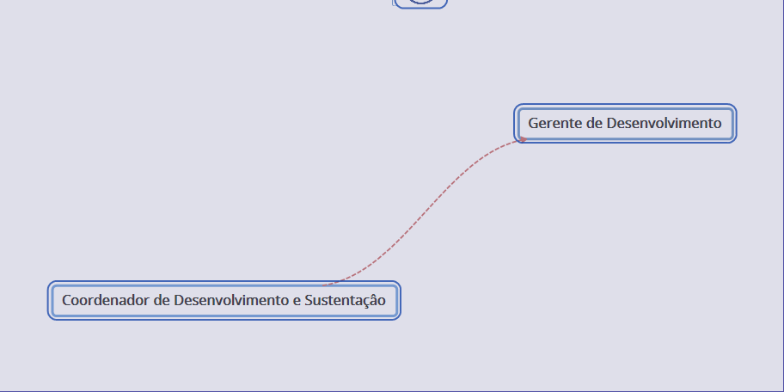 Obs: Este documento é apenas um referencial para as posições do cargo citado

